Auditoria de inovação
Essa é uma tradução do arquivo disponível em https://bradenkelley.com/offerings/innovation-audit/ (Braden Kelley's 50 Question Innovation Audit)
Crédito de tradução: Mario Coseglio (https://www.linkedin.com/in/mariocoseglio)
Instruções
1. Leia cada afirmação e determine o quanto você concorda com cada uma.
2. Insira um "1" na coluna mais apropriada. As fórmulas na parte inferior pontuam a auditoria e você verá também uma LEGENDA DE PONTUAÇÃO na parte inferior
3. Compare sua pontuação final na parte inferior com a legenda de pontuação

Insira um "1" na coluna mais apropriada. As fórmulas na parte inferior pontuam a auditoria e você verá também uma LEGENDA DE PONTUAÇÃO na parte inferior
Auditoria de inovação: 50 perguntas de Braden Kelley | 4 - Totalmente | 3 - Geralmente | 2 - Parcialmente | 1 - Pouco | 0 - Nada
PERGUNTAS 1-10
Temos uma definição comum para a palavra 'inovação'
A inovação é um dos nossos valores fundamentais
Há suporte para assumir riscos
É normal falhar de vez em quando
Nossa companhia possui uma estratégia de inovação
Nossa estratégia de inovação está ligada à nossa estratégia corporativa
Executivos seniores impulsionam a inovação em nossa organização
Temos pessoas focadas em identificar tendências de mercado, clientes e outros insights
A inovação é o trabalho do meu chefe
A inovação faz parte do meu trabalho
PERGUNTAS 11-20
Eu sei como submeter uma ideia de inovação
Nós temos um site para submeter ideias de inovação
Eu colaboro com ideias de inovação com meus colegas de trabalho
Temos um software para gestão da inovação
Temos um novo processo de desenvolvimento de produto
Nós lançamos novos produtos no prazo
Nós lançamos novos produtos mais rápido do que nossos concorrentes
Seis sigma é bem compreendido e amplamente difundido em nossa organização
Estamos constantemente procurando melhorar como organização
Temos uma metodologia de geração de ideias em nossa empresa
PERGUNTAS 21-30
Insira um "1" na coluna mais apropriada. As fórmulas na parte inferior pontuam a auditoria e você verá também uma LEGENDA DE PONTUAÇÃO na parte inferior
Eu sei que tipos de ideias de inovação a empresa está buscando
Fui treinado em uma ou mais metodologias de inovação
Temos um portfólio de projetos de inovação
Nosso portfólio de projetos de inovação é gerenciado ativamente
Temos um processo formal para seleção de ideias de inovação
Usamos uma ou mais metodologias de inovação
Temos métricas claras para a inovação
Temos um processo para matar projetos de inovação
Temos um processo formal para financiamento de ideias de inovação
Temos um fundo dedicado disponível para financiamento de projetos de inovação
PERGUNTAS 31-40
Temos um processo de desenvolvimento de ideias de inovação
Temos um processo formal de recrutamento para projetos de inovação
Temos um processo para reconhecer e recompensar inovadores
Nossa organização é um bom lugar para inovadores
Nossa organização é um bom lugar para intraempreendedores
Marketing e P&D têm um bom relacionamento e compartilham informações
O conhecimento do cliente é amplamente compartilhado em nossa organização
As pessoas têm tempo para inovar em nossa organização
As pessoas sabem onde buscar financiamento para uma ideia de inovação
Há mais de uma fonte de financiamento disponível para ideias de inovação
PERGUNTAS 41-50
Insira um "1" na coluna mais apropriada. As fórmulas na parte inferior pontuam a auditoria e você verá também uma LEGENDA DE PONTUAÇÃO na parte inferior
Solicitamos ideias de inovação dos funcionários
Solicitamos ideias de inovação dos fornecedores
Solicitamos ideias de inovação dos nossos parceiros
Solicitamos ideias de inovação dos clientes
Os fornecedores descreveriam nossa organização como inovadora
Os parceiros descreveriam nossa organização como inovadora
Os clientes descreveriam nossa organização como inovadora
Temos um processo formal de inovação aberta
Temos uma estratégia formal de inovação em relações públicas
Somos considerados como parceiros de primeira escolha para ideias de inovação

Total das colunas | 0 | 0 | 0 | 0 | 0

Total geral | 0

A pontuação total é traduzida para o modelo de maturidade da inovação da seguinte forma:
•181-200 = Nível 5 - Melhoria contínua
•151-180 = Nível 4 - Internalizado
•131-150 = Nível 3 - Sob controle
•101-130 = Nível 2 - Estruturado
•000-100 = Nível 1 - Reativo
E...as empresas possuem difertentes graus de maturidade de inovação

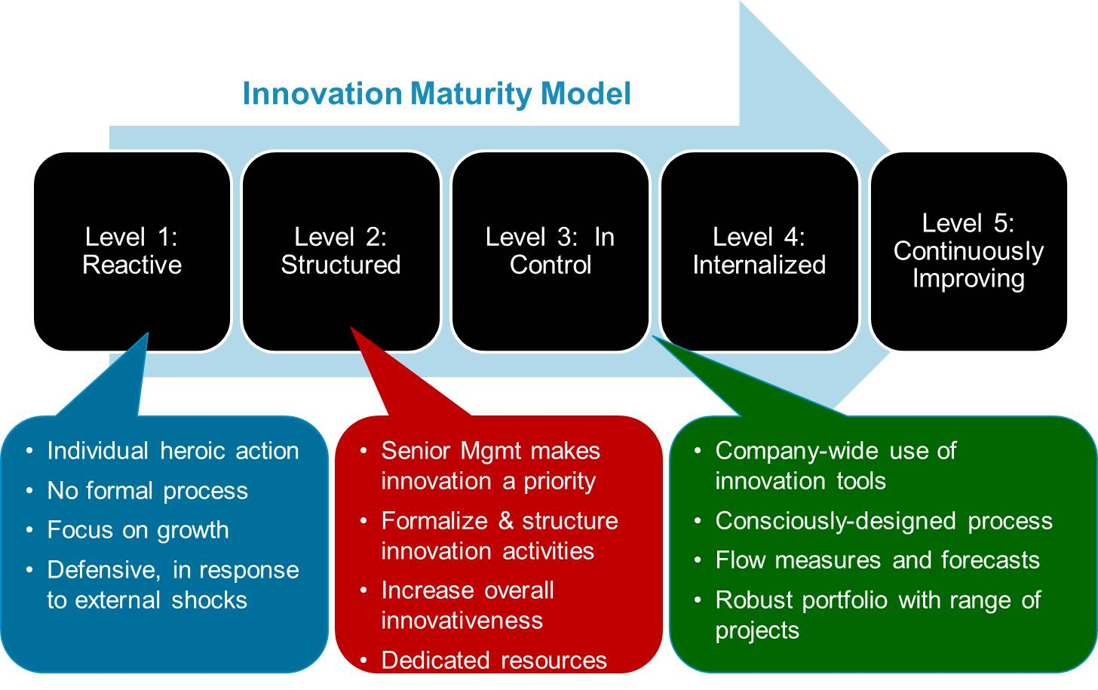
Nível 1:
Reativo
Nível 2:
Estruturado
Nível 3:
Sob controle
Nível 4:
Internalizado
Nível 5:
Melhoria contínua
Nível 2:
Modelo de maturidade de inovação
Ação heróica individual
Sem processo formal
Foco no crescimento
Defensiva, em resposta a choques externos
Uso de ferramentas de inovação em toda a empresa
Processo projetado conscientemente
Medidas de fluxo e previsões
Portfólio robusto com variedade de projetos
A alta administração trata a inovação como uma prioridade
Formaliza e estruturar atividades de inovação
Aumenta a capacidade geral de inovação
Recursos dedicados

PÁGINA 10
Adaptado de "Innovation Tournaments"
Melhorando a inovação, eficiência e lucratividade para o sucesso contínuo

